⓪記載例 説明事項
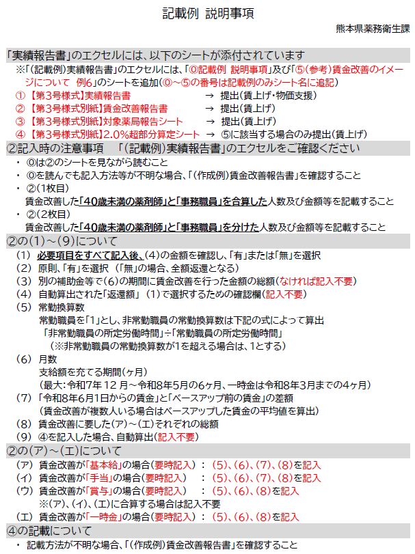

①（記載例）【第３号様式】実績報告書
【第３号様式（第９条関係）】 |  |  |  |  |  |  |  |  |  |  | ※熊本県記入欄
 |  |  |  |  |  |  |  |  |  |  | 整理番号 | 薬
記入不要
 |  |  |  |  |  |  |  |  | 申請日：

熊本県知事 木村 敬 様

令和８年度（2026年度）熊本県薬局賃上げ・物価支援事業補助金実績報告書
フリガナ・開設者名は記載を省略しないこと
 |  |  |  | 【申請者】
 |  |  |  |  | (ﾌﾘｶﾞﾅ) | マルマルカブシキガシャサンカクサンカク
 |  |  |  | 開設者名： （法人又は個人名称） |  | ○○株式会社△△
 |  |  |  |  |  | 〒 | 862 | ― | 8570
他県の場合は、○○県から記入
 |  |  |  |  | 開設者住所： | 熊本市中央区水前寺６丁目１８番１号
 |  |  |  | 代表者職・氏名： （個人開設の場合は不要） |  | 代表取締役社長 |  | ・ | ○○ ○○

 |  |  |  |  | 電話番号： | 096 | ― | 333 | ― | 2242

記入不要
令和８年（2026年） 月 日付け薬衛第 号の交付決定通知に基づき、令和８年度(2026年度)熊本県薬局賃上げ・物価支援事業補助金を実施したので、熊本県補助金等交付規則第１３条及び令和８年度（2026年度）熊本県薬局賃上げ・物価支援事業補助金交付要項第９条の規定により、賃上げ及び物価支援事業の実績について以下のとおり報告します。
該当するものにチェックを入れること
 | １ 賃上げ支援事業実績
 |  | ✓ | …第３号様式別紙賃金改善報告書により報告します。

 | ２ 物価支援事業実績
 |  | ✓ | …物価支援事業の補助金は、全て調剤等の必要な経費の上昇分に充てています。

②（記載例）【第３号様式別紙】賃金改善報告書
記入不要
【第３号様式（第９条関係）別紙】（薬局）
令和８年度（2026年度）熊本県薬局賃上げ支援事業 賃金改善報告書
熊本県知事 木村 敬 様 |  |  |  |  |  |  |  |  |  |  |  |  | 無
 |  |  |  |  |  |  |  |  |  |  |  |  | 有
１ 報告者
開設者名（法人又は個人名称） | ○○株式会社△△
代表者 職・氏名 （個人開設の場合は不要） | 代表取締役社長 | ○○ ○○ |  | 担当部署 | 薬務衛生課 | 担当者氏名 | 熊本 太郎
法人：法人の所在地 個人事業者：施設等の所在地 | 郵便番号：〒 | 862-8570 |  | 電話番号 （携帯可） | 096-333-2262 | FAX | 096-383-1434
他県の場合は、○○県から記入
 | 住所 | 熊本市中央区水前寺６丁目１８番１号 |  |  |  | メールアドレス | yakumu @ pref.kumamoto.lg.jp

２ 賃上げ支援事業実績

（１）
（３）
（２）
交付確定額（自動計算） |  |  | 290,000円 |  | ❶：賃金改善の総額（自動計算） |  |  | 344,000円
交付金返還の有無（直接選択） |  |  | 無 |  | ❷賃金改善に係る診療報酬及び他の補助金等を受けた場合その額（直接数字入力）※１ |  |  | 50,000円
令和８年６月１日時点で令和８年度診療報酬改定による見直し後のベースアップ評価料の届出の有無（直接選択） |  |  | 有 |  | ➌：補助対象経費（自動計算）（千円未満切り捨て）❶－❷ |  |  | 294,000円
（４）
集約薬局数（対象薬局報告シートから自動転記） |  |  | 2 |  | ➍：賃上げ支援事業の支給額（対象薬局報告シートから自動転記） |  |  | 290,000円
 |  |  |  |  | ➍－➌：返還額（千円未満切り捨て） |  |  | 0円

（５）
（６）
（７）
（８）
（ア）
令和７年12月分から令和８年５月分までの ６ヶ月における賃金改善 | 入力欄 （職員・職種・役職によって異なる場合は、総額を変えずに、かつ対象職員全員が同じ金額だけ改善された場合に計算しなおして入力してください）（直接数字入力） |  |  |  | 給付金の対象となった賃金改善の総額
賃金改善（法人全体）の内容 | ①対象人数 （常勤換算数※２ ） | ②月額または 月額換算額 （自動計算） | ③月数 | 令和８年６月１日以降の賃金改善水準 （比較対象は給付金による賃金改善前の水準） | 備考 |  |  | 賃金改善の総額
基本給の引き上げ | 8.5人 | 4,000円 | 4ヶ月 | 4,000円 | 給付金を活用して令和７年12月から令和８年５月までの間に基本給の引き上げによる賃金改善を行った額（円単位）を直接入力してください。 |  |  | 136,000円
（イ）
毎月決まって支払われる手当の引き上げ （ベースアップ評価手当の増額など） | 5.0人 | 4,400円 | 4ヶ月 | 4,400円 | 給付金を活用して令和７年12月から令和８年５月までの間に毎月決まって支払われる手当の引き上げによる賃金改善を行った額（円単位）を直接入力してください。 |  |  | 88,000円
（ウ）
原則記入不要
（給付金を充て、算出可能な場合に記載） 基本給や毎月決まって支払われる手当の引き上げに伴う賞与等の増加分に用いた金額 |  |  |  |  | 給付金を活用して令和７年12月から令和８年５月までの間に上記（基本給・毎月の手当）の引き上げに伴う賞与、時間外手当、法定福利費等の増加分に用いた額（円単位）を直接入力してください。当該部分を算出できないものの、給付金を充てている場合は上記に含めてください。算出が難しいは上記に含めてください。 |  |  | 0円
（エ）
一時金または特別手当 | 4.0人 | 12,000円 | 1ヶ月分 |  | 給付金を活用して令和７年12月分から令和８年３月分までの最大４ヶ月分として支給した一時金または特別手当の金額（円単位）を直接入力してください。 |  |  | 48,000円 | 4 | 3 | 2 | 1
（９）
 |  |  |  |  | 令和７年度に2.0％を上回るベースアップをすでに実施していた場合で、令和７年12月から令和８年５月までの間の当該2.0％を上回る部分の補填に本給付金を充てた場合は、別紙にて算定した金額を右の欄に記載してください。当該運用を活用した場合のみ別紙で算定してください。 |  |  | 72,000円
※１：❶に記載された「賃金改善の総額」に本給付金以外の賃上げ補助金を活用した金額が含まれている場合はその金額を記載してください。
※２：「対象職員の常勤換算数」は、当該時点における対象職員の人数を常勤換算で記載してください。常勤の職員の常勤換算数は１としてください。 常勤でない職員の常勤換算数は、「当該常勤でない職員の所定労働時間」を「当該保険医療機関において定めている常勤職員の所定労働時間」で除して得た数（当該常勤でない職員の常勤換算数が１を超える場合は、１とする。）としてください。
給付金を活用した個別職種の賃金改善状況
令和７年12月分から令和８年５月分までの ６ヶ月における賃金改善 | 入力欄 （職員・職種・役職によって異なる場合は、総額を変えずに、かつ対象職員全員が同じ金額だけ改善された場合に計算しなおして入力してください）（直接数字入力） |  |  |  | 給付金の対象となった賃金改善の総額
上記同様の考え方で記入
薬剤師
（５）
（６）
（７）
（８）
薬剤師 の賃金改善の内容 | ①対象人数 （常勤換算数※２ ） | ②月額または 月額換算額 | ③月数 | 令和８年６月１日以降の賃金改善水準 【比較対象】 給付金による賃金改善前の水準） | 備考 |  |  | 賃金改善の総額 （自動計算）
（ア）
基本給の引き上げ |  |  |  |  | 給付金を活用して令和７年12月から令和８年５月までの間に基本給の引き上げによる賃金改善を行った額（円単位）を直接入力してください。
（イ）
毎月決まって支払われる手当の引き上げ |  |  |  |  | 給付金を活用して令和７年12月から令和８年５月までの間に毎月決まって支払われる手当の引き上げによる賃金改善を行った額（円単位）を直接入力してください。（ベースアップ評価手当の増額など）
（ウ）
原則記入不要
（給付金を充て、算出可能な場合に記載） 基本給や毎月決まって支払われる手当の引き上げに伴う賞与等の増加分に用いた金額 |  |  |  |  | 給付金を活用して令和７年12月から令和８年５月までの間に上記（基本給・毎月の手当）の引き上げに伴う賞与、時間外手当、法定福利費等の増加分に用いた額（円単位）を直接入力してください。当該部分を算出できないものの、給付金を充てている場合は上記に含めてください。算出が難しいは上記に含めてください。
（エ）
一時金または特別手当 |  |  |  |  | 給付金を活用して令和７年12月分から令和８年３月分までの最大４ヶ月分として支給した一時金または特別手当の金額（円単位）を直接入力してください。 |  |  |  | 4 | 3 | 2 | 1
上記同様の考え方で記入
事務職員
（５）
（６）
（７）
（８）
事務職員の賃金改善の内容 | ①対象人数 （常勤換算数） | ②月額または 月額換算額 | ③月数 | 令和８年６月１日以降の賃金改善水準 【比較対象】 給付金による賃金改善前の水準） | 備考 |  |  | 賃金改善の総額 （自動計算）
（ア）
基本給の引き上げ |  |  |  |  | 給付金を活用して令和７年12月から令和８年５月までの間に基本給の引き上げによる賃金改善を行った額（円単位）を直接入力してください。
（イ）
毎月決まって支払われる手当の引き上げ （ベースアップ評価手当の増額など） |  |  |  |  | 給付金を活用して令和７年12月から令和８年５月までの間に毎月決まって支払われる手当の引き上げによる賃金改善を行った額（円単位）を直接入力してください。（ベースアップ評価手当の増額など）
（ウ）
原則記入不要
（給付金を充て、算出可能な場合に記載） 基本給や毎月決まって支払われる手当の引き上げに伴う賞与等の増加分に用いた金額 |  |  |  |  | 給付金を活用して令和７年12月から令和８年５月までの間に上記（基本給・毎月の手当）の引き上げに伴う賞与、時間外手当、法定福利費等の増加分に用いた額（円単位）を直接入力してください。当該部分を算出できないものの、給付金を充てている場合は上記に含めてください。算出が難しいは上記に含めてください。
（エ）
一時金または特別手当 |  |  |  |  | 給付金を活用して令和７年12月分から令和８年３月分までの最大４ヶ月分として支給した一時金または特別手当の金額（円単位）を直接入力してください。 |  |  |  | 4 | 3 | 2 | 1
その他職員の賃金改善の内容 （上記職種以外の職員） ※上記職種以外の職種の賃金改善状況（給付金を活用したもの）を記載してください。 ※なお、上記職種ごとの報告が困難な場合も当欄にまとめて記載してください。 | ①対象人数 （常勤換算数） | ②月額または 月額換算額 | ③月数 | 令和８年６月１日以降の賃金改善水準 【比較対象】 給付金による賃金改善前の水準） | 備考 |  |  | 賃金改善の総額 （自動計算）
原則記入不要
基本給の引き上げ |  |  |  |  | 給付金を活用して令和７年12月から令和８年５月までの間に基本給の引き上げによる賃金改善を行った額（円単位）を直接入力してください。
毎月決まって支払われる手当の引き上げ （ベースアップ評価手当の増額など） |  |  |  |  | 給付金を活用して令和７年12月から令和８年５月までの間に毎月決まって支払われる手当の引き上げによる賃金改善を行った額（円単位）を直接入力してください。 ベースアップ評価手当の増額など
（給付金を充て、算出可能な場合に記載） 基本給や毎月決まって支払われる手当の引き上げに伴う賞与等の増加分に用いた金額 |  |  |  |  | 給付金を活用して令和７年12月から令和８年５月までの間に上記（基本給・毎月の手当）の引き上げに伴う賞与、時間外手当、法定福利費等の増加分に用いた額（円単位）を直接入力してください。 当該部分を算出できないものの、給付金を充てている場合は上記に含めてください。 算出が難しいは上記に含めてください。
一時金または特別手当 |  |  |  |  | 給付金を活用して令和７年12月分から令和８年３月分までの最大４ヶ月分として支給した一時金または特別手当の金額（円単位）を直接入力してください。 |  |  |  | 4 | 3 | 2 | 1
政策上の必要性から把握するものであり、補助金の交付額には影響しません。職種ごとの賃金改善の総額と法人全体の賃金改善の総額が一致しなくても差し支えありません。

④（記載例）【第３号様式別紙】2.0％超部分算定シート
【2.0超部分に充てる場合の算定シート】 （注）本算定シートは実施要綱で定めている「令和７年度の対象職員のベースアップについて、令和７年３月31日時点の賃金水準と比較して2.0％を上回って実施している場合は、令和７年12月から令和８年５月までの間の当該2.0％を上回る部分に本事業の支給額を充てることができる。」という例外的な運用を行った場合のみ作成してください。
１名あたり平均額 （対象職員・対象職種・役職によって異なる場合は加重平均してください） |  |  |  |  |  |  |  | 賃金改善の総額
賃金改善の内容（※） | Ⅰ 令和７年３月31日時点の賃金水準（月額） | Ⅱ 令和７年度中の賃金改善額（月額） | Ⅲ 令和７年度中の賃金改善割合 | Ⅳ 本事業の支給額を充てられる上限月額 | Ⅴ 本事業の支給額を充てる月額 （Ⅳの範囲内） | Ⅵ 本事業の支給額を充てる期間 （最大：令和７年12月～令和８年５月の６ヶ月） | Ⅶ 対象人数 （常勤換算数）
令和７年度の対象職員の基本給の引き上げ分について、令和７年３月31日時点の賃金水準と比較して2.0％を上回って実施している場合は、令和７年12月から令和８年５月までの間の当該2.0％を上回る部分 | 180,000円 | 5,000円 | 2.8% | 1,400円 | 1,400円 | 6ヶ月 | 2人 | 16,800円
合計：（９）
令和７年度の対象職員の毎月決まって支払われる手当の引き上げ分について、令和７年３月31日時点の賃金水準と比較して2.0％を上回って実施している場合は、令和７年12月から令和８年５月までの間の当該2.0％を上回る部分 | 20,000円 | 5,000円 | 25.0% | 4,600円 | 4,600円 | 6ヶ月 | 2人 | 55,200円
原則記入不要
（充てた場合のみ記載） 上記の2.0％を上回る部分に伴う賞与、時間外手当、法定福利費（事業主負担分を含む。）等の増加分に用いた金額（算出が難しいは上記に含める。） |  |  |  |  |  |  |  | 0円
（※）計算方法は例えば下記の方法が考えられますが、対象とする賃金改善の内容や職員・職種の範囲は薬局ごとに判断して計算いただくようお願いいたします。 例１：対象職員全体の賃金水準加重平均額をR7.3.31時点とR7.12.1以降とで比較し、R7.12月からR8.5月までの間の2.0％を上回る分に充てる。 例２：上記を職種別に比較し、2.0％を上回っている職種についてのみ、上回る分に充てる。 例３：対象職員ごとに比較し、2.0％を上回っている職員についてのみ、上回る分に充てる。

⑤（参考）賃金改善のイメージについて 例６
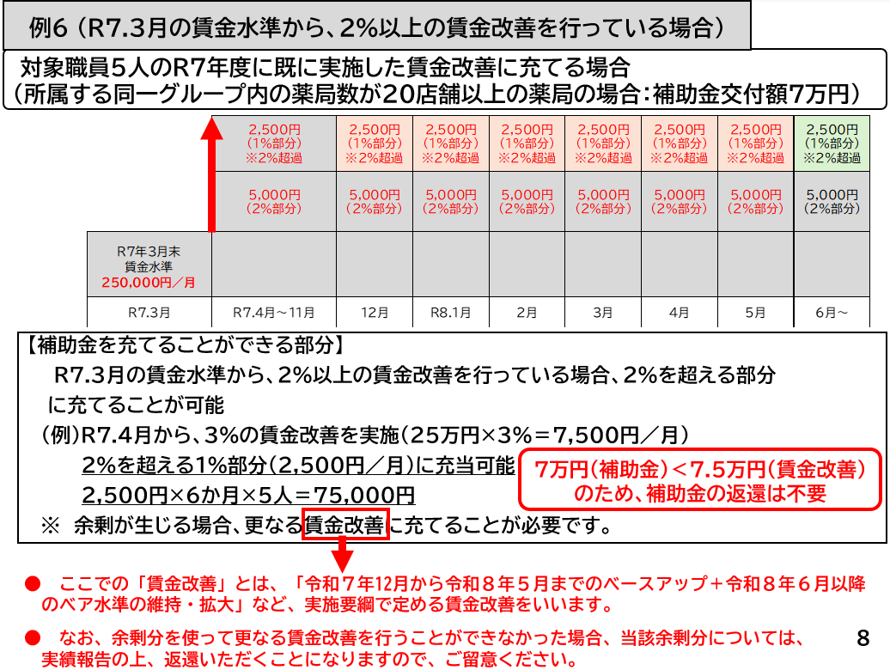
（参考）賃金改善のイメージについて 例６ の場合 イメージ図

